Planilha1
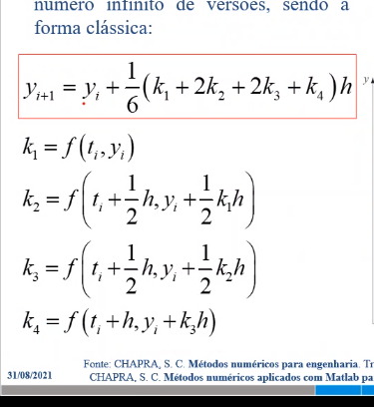
y' = 4*e^(0.8t)-0,5*y |  |  | 0 | y
 |  |  | 1 | 6.2010369968
 |  |  | 2
 |  |  | 3
 |  |  | 4
 |  |  | 5
 |  |  | 6
 |  |  | 7
 |  |  | 8
 |  |  | 9
 |  |  | 10
 |  |  | 11
 |  |  | 12
 |  |  | 13
 |  |  | 14

 | k1 | 3
 | k2 | 4.2172987906
 | k3 | 3.9129737906
 | k4 | 5.9456768187

